Sheet1
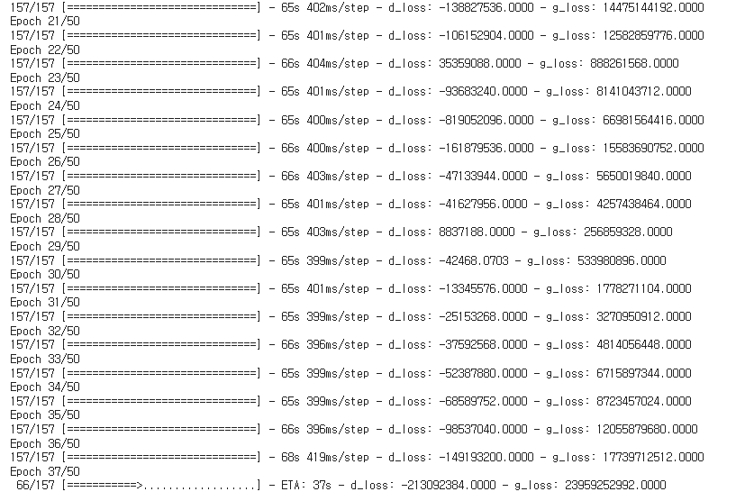
DCGAN
종류 | 평가지표 | 평균 | 비고
모두 두배로 했을 때 | psnr | 11.804 | epoch 20 | https://colab.research.google.com/drive/1SDwCIK-aSF7pBVx5zvDq_m8TNyoggdLg?usp=sharing
 | ssim | 0.151 |  | epoch 50부터 loss 급격히 상승, epoch 20으로 조정 및 batch size 2배로 늘림
일대이배정 AGC & dysplasia | psnr | 12.302 | epoch 100 | https://colab.research.google.com/drive/1GNGk0g_UKfvZeHjuZxU41HxsK6XGiGPm?usp=sharing
 | ssim | 0.214
일대이배정 EGC & dysplasia | psnr | 11.869 | epoch 100 | https://colab.research.google.com/drive/18xddy3FfJVhcicrmcvYyYQhqY47iemHx?usp=sharing
 | ssim | 0.16
일대이배정 neoplasm 두배 | psnr | 12.037 | epoch 100 | https://colab.research.google.com/drive/1SXb1UPdZa1N46IKiEIgfxO0G_HOw3rr7?usp=sharing
 | ssim | 0.196
일대일배정 | psnr | 10.246 | epoch 50 | https://colab.research.google.com/drive/1b_L4RJBMlhkEMtj55wwDHY8NmWPcjTse?usp=sharing
 | ssim | 0.099 |  | epoch 100으로 했더니 overfitting과 비슷한 현상이 나타나는 거 같아서 epoch 줄임
일대일배정 1000장 이상 | psnr | 10.848 | epoch 50 | https://colab.research.google.com/drive/1itO7vScyTeC2Au6rF9_1OhNAafBoGyXx?usp=sharing
 | ssim | 0.156 |  | loss가 급격히 늘어나 epoch 50으로 조정

CycleGAN
종류 | 평가지표 | 평균 | 비고
모두 두배로 했을 때 | psnr | 10.065 | epoch 1 | https://colab.research.google.com/drive/1cuHeLdCNqRUKd8mdcUURdwZDeKRve79t?usp=sharing
 | ssim | 0.313

